02.請求回避策
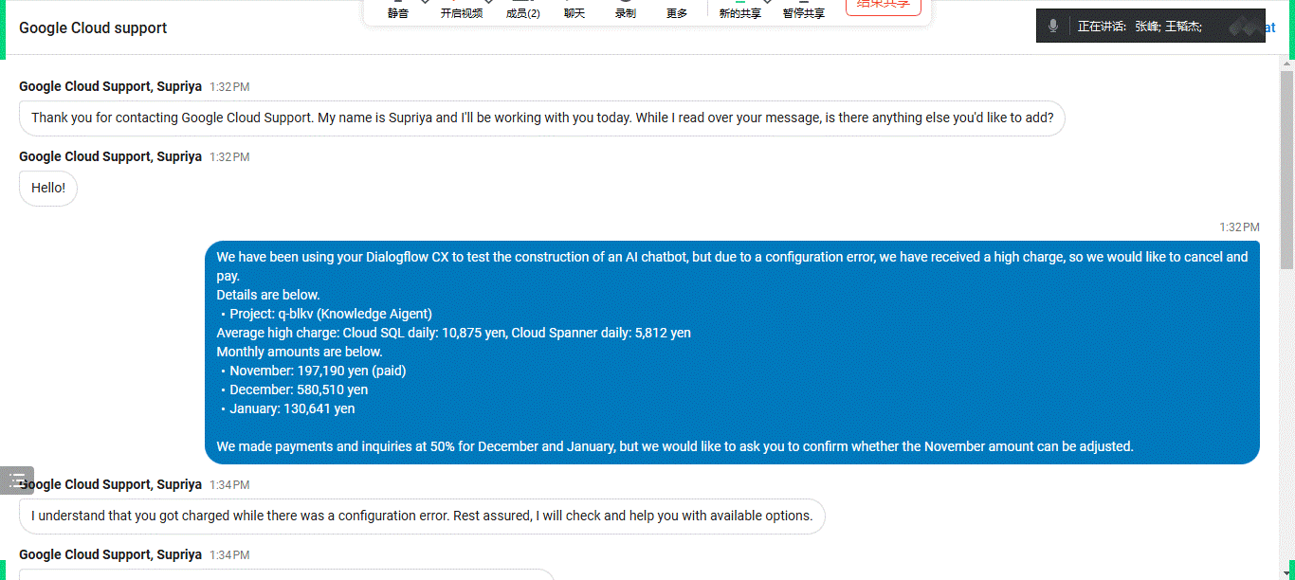
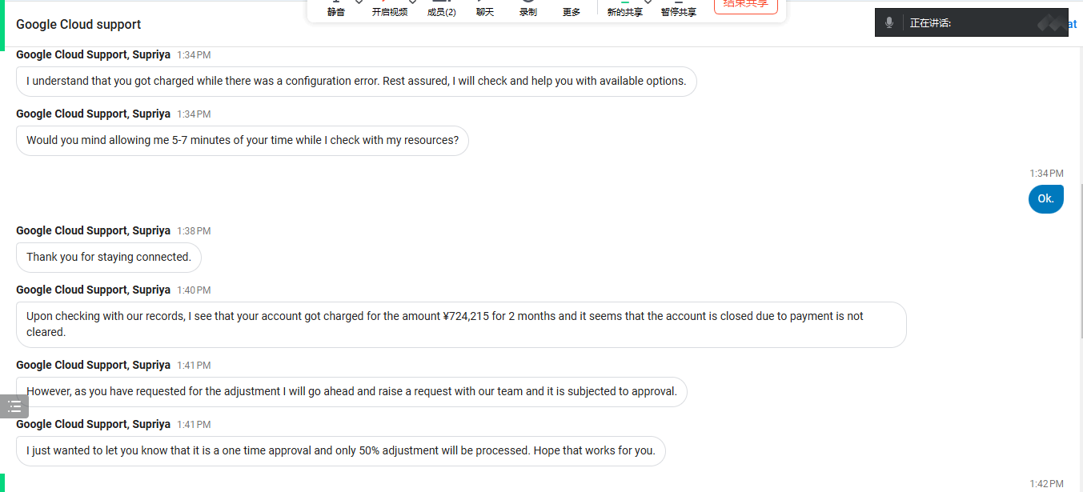
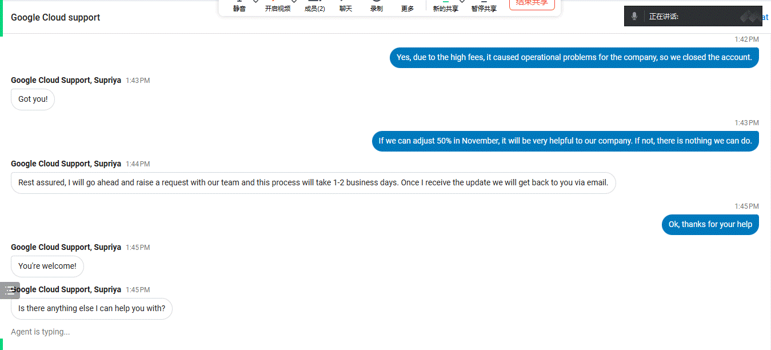
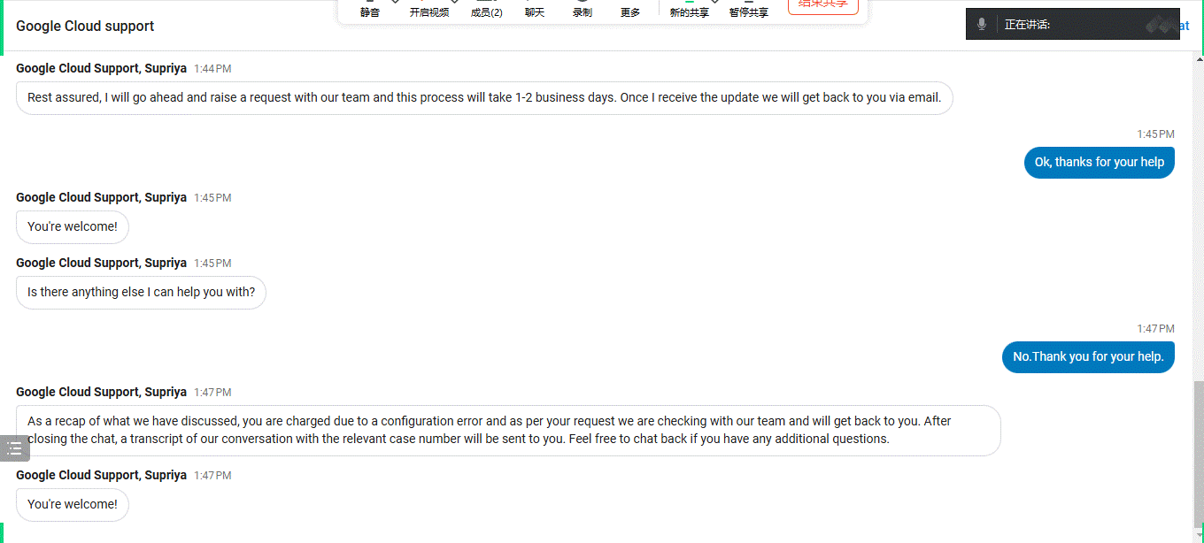
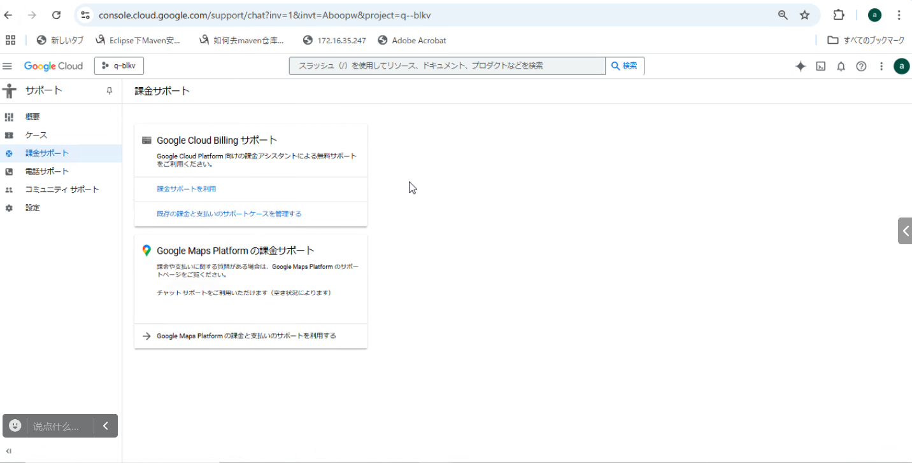

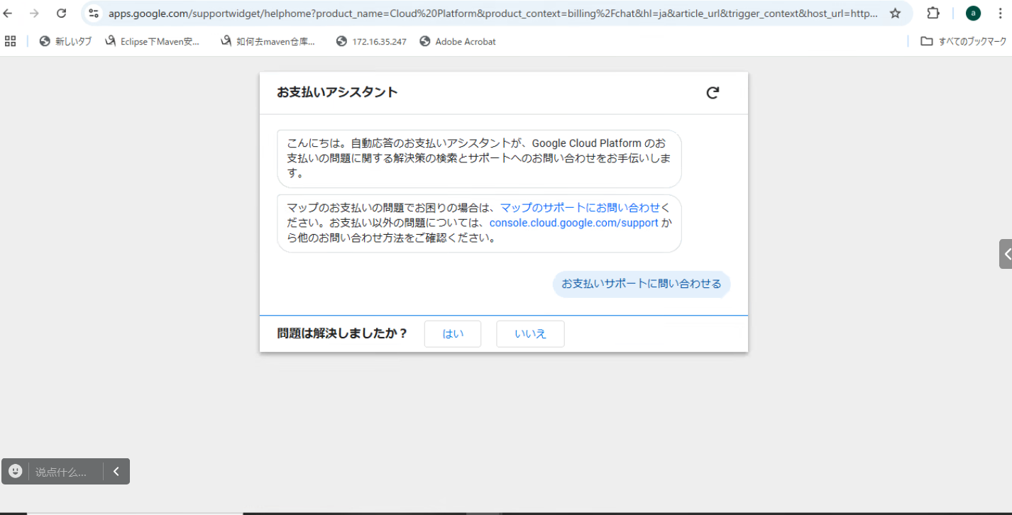

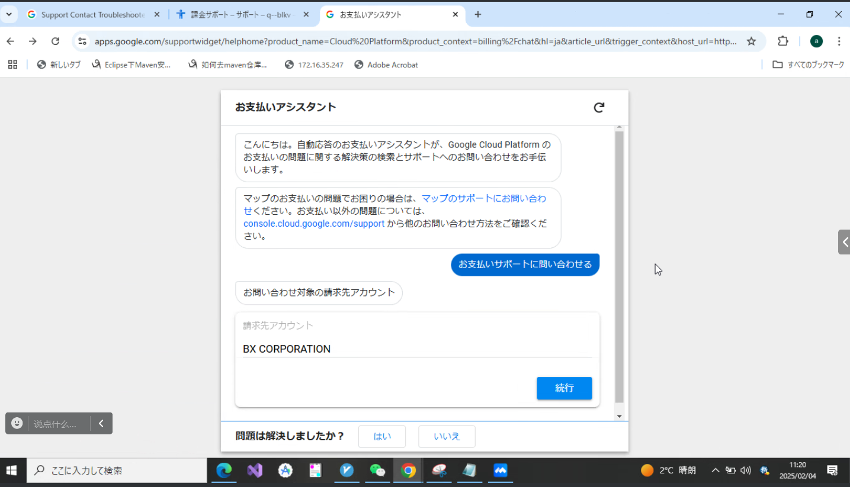

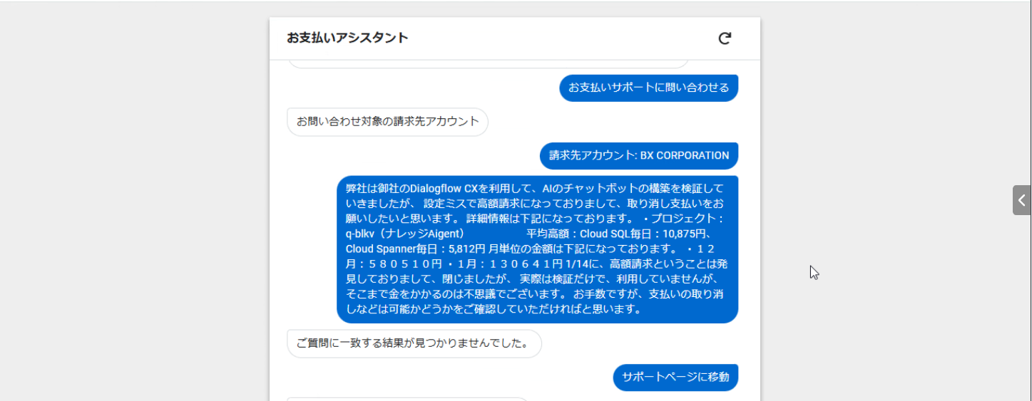

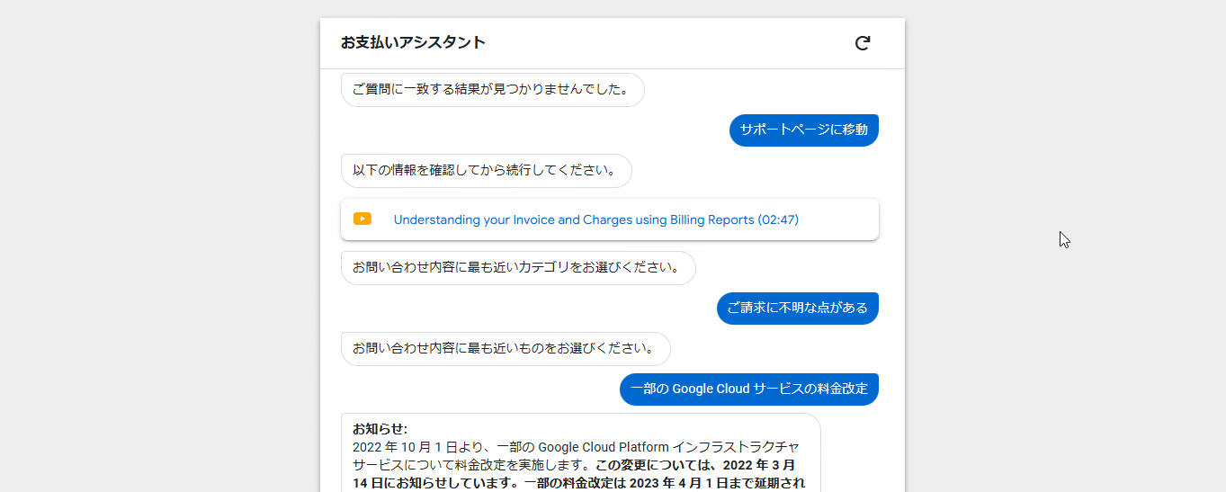

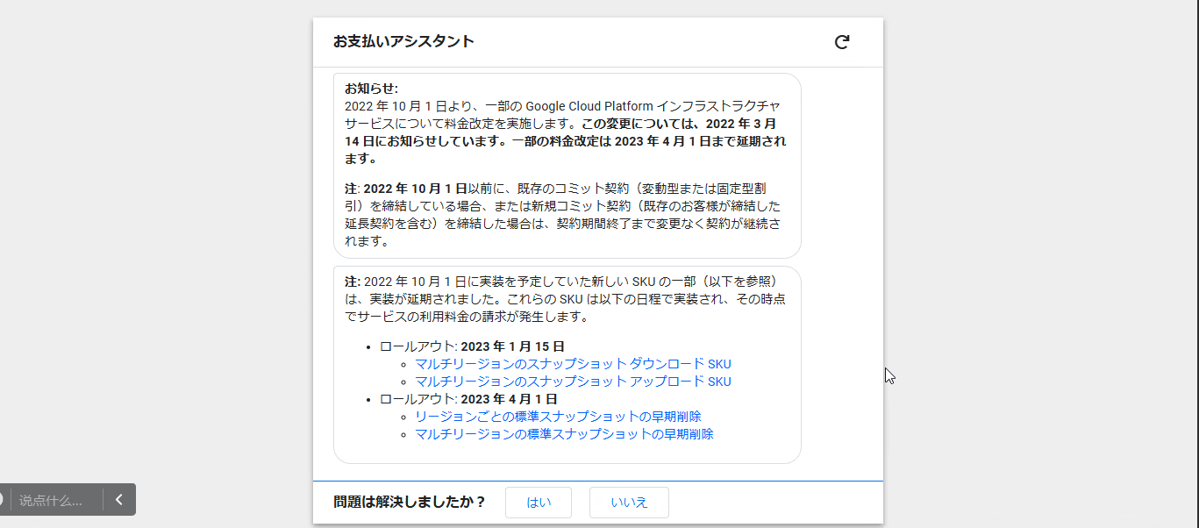

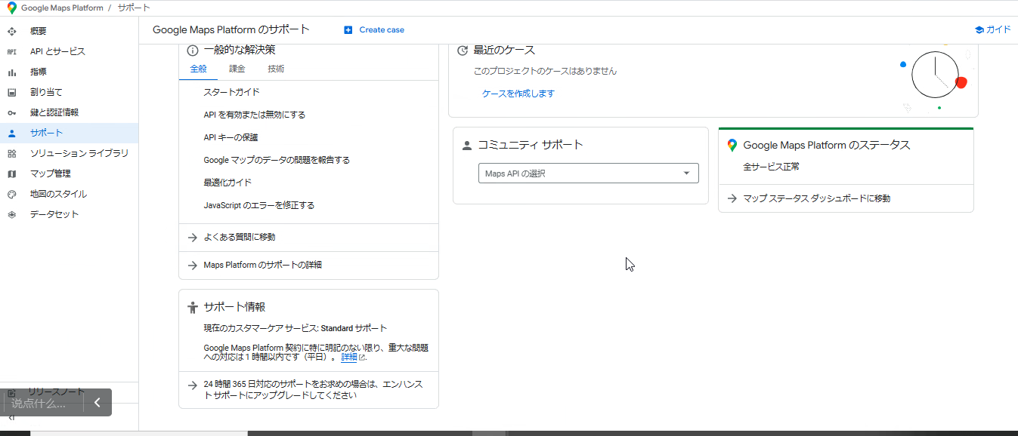

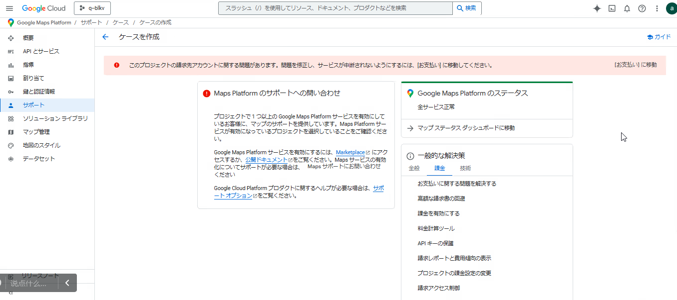

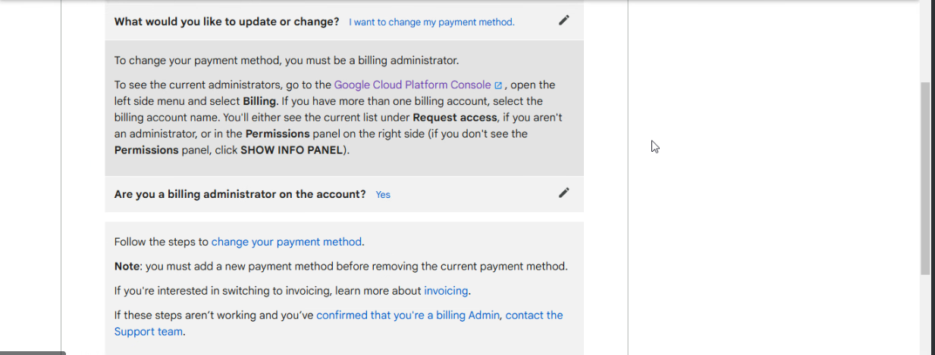

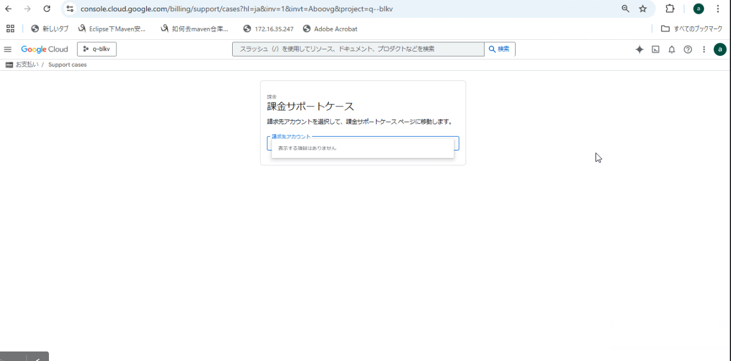

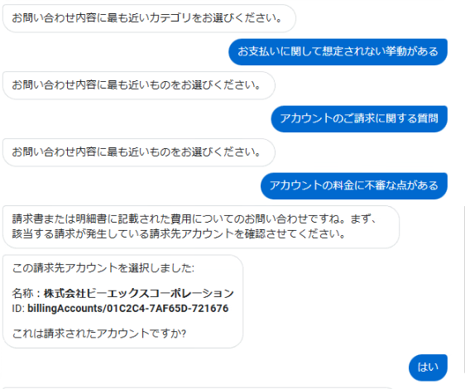

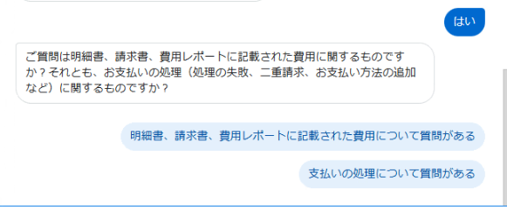

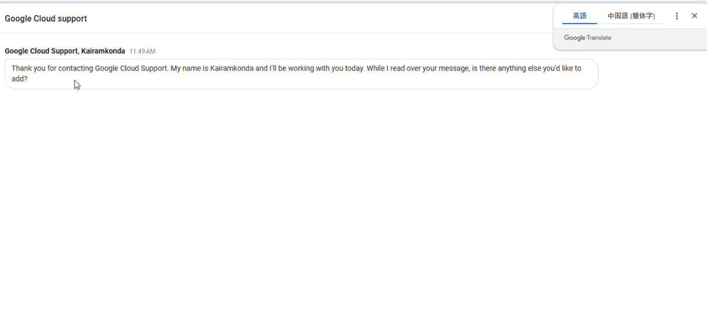

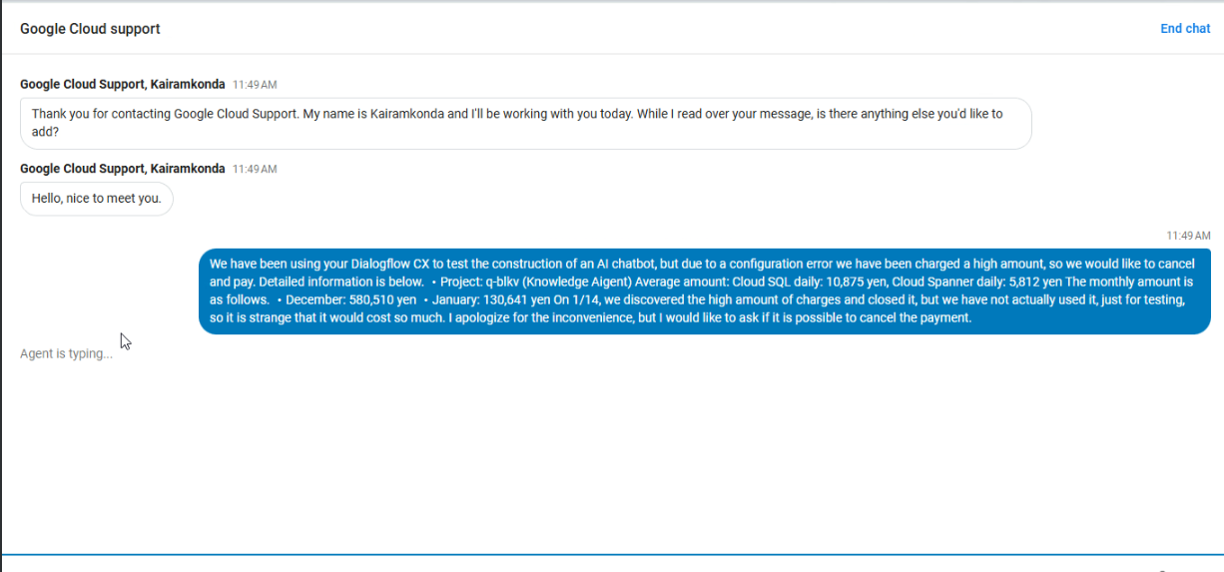

 |  | 弊社は御社のDialogflow CXを利用して、AIのチャットボットの構築を検証していきましたが、
 |  | 設定ミスで高額請求になっておりまして、取り消し支払いをお願いしたいと思います。
 |  | 詳細情報は下記になっております。
 |  | ・プロジェクト：q-blkv（ナレッジAigent）
 |  | 平均高額：Cloud SQL毎日：10,875円、Cloud Spanner毎日：5,812円
 |  | 月単位の金額は下記になっております。
 |  | ・１２月：５８０５１０円
 |  | ・１月：１３０６４１円

 |  | 1/14に、高額請求ということは発見しておりまして、閉じましたが、
 |  | 実際は検証だけで、利用していませんが、そこまで金をかかるのは不思議でございます。
 |  | お手数ですが、支払いの取り消しなどは可能かどうかをご確認していただければと思います。

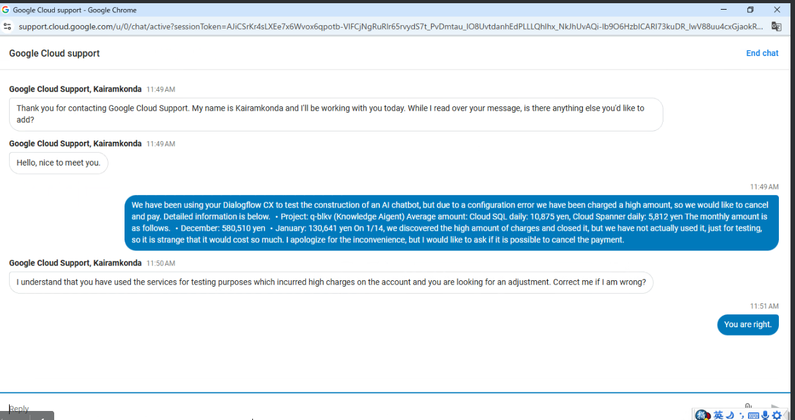

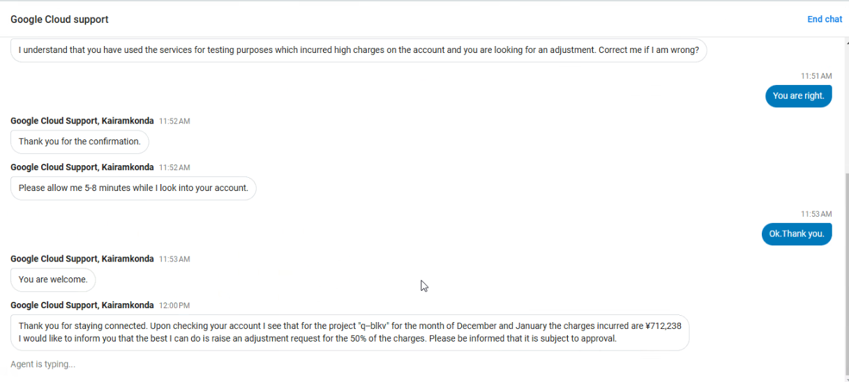

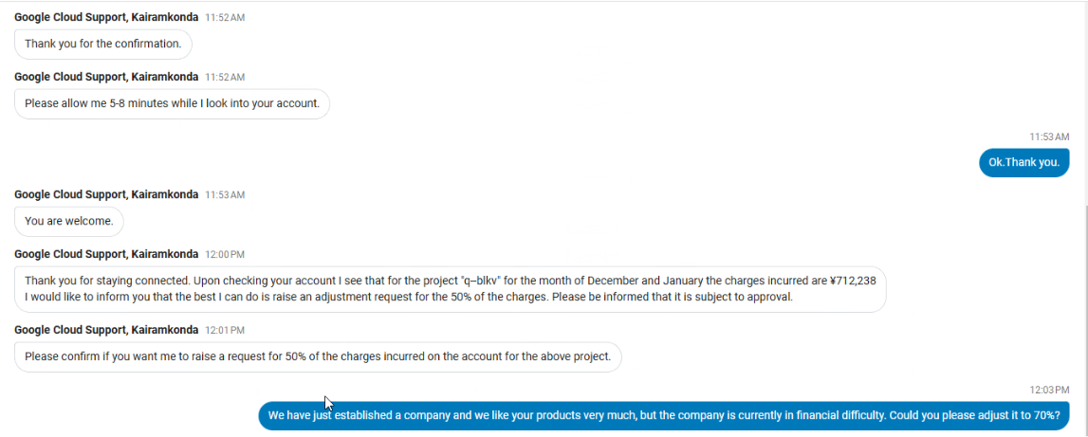

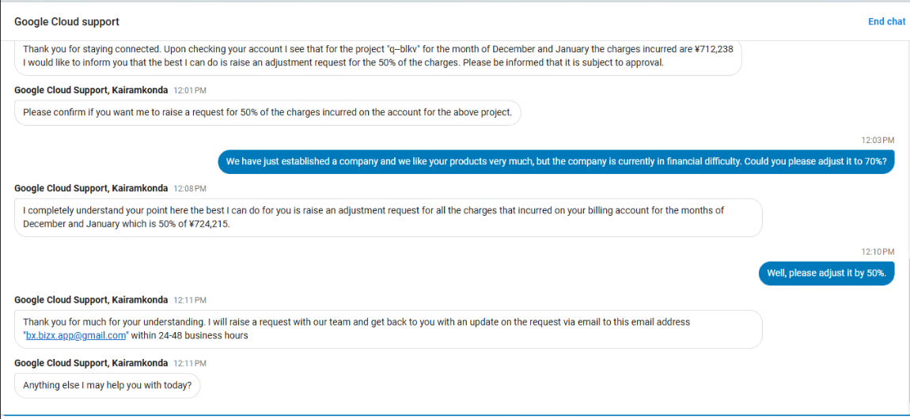

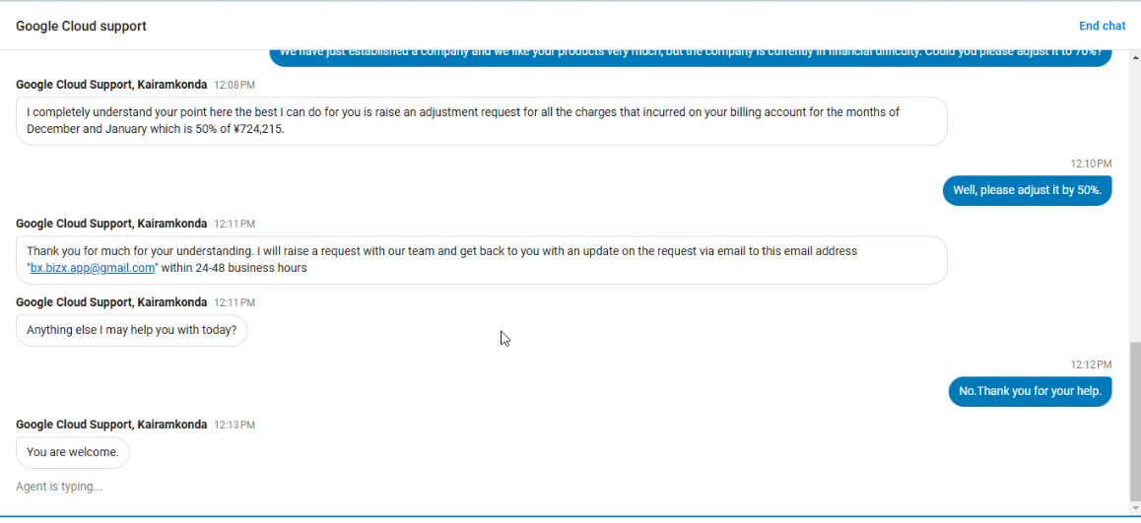

 | トータル金額 | 割引 | 請求金額
 | ¥724,215 | 50% | ¥362,107.50

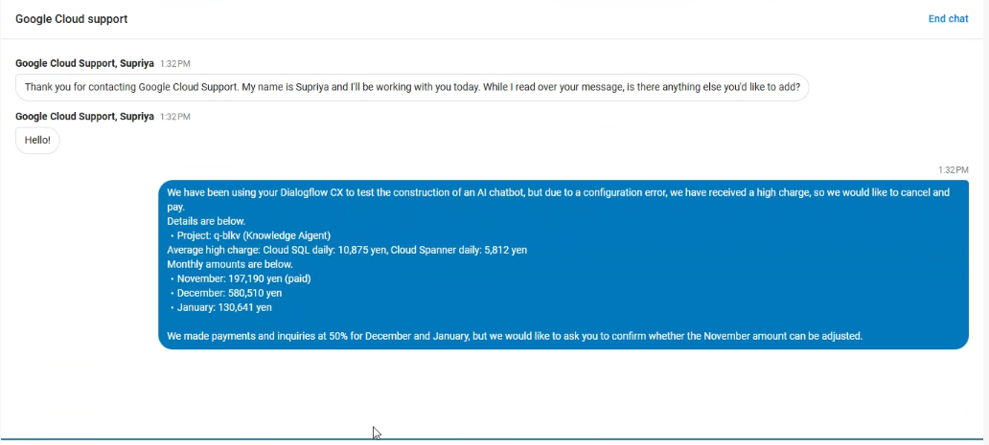
弊社は御社のDialogflow CXを利用して、AIのチャットボットの構築を検証していきましたが、
設定ミスで高額請求になっておりまして、取り消し支払いをお願いしたいと思います。
詳細情報は下記になっております。
・プロジェクト：q-blkv（ナレッジAigent）
平均高額：Cloud SQL毎日：10,875円、Cloud Spanner毎日：5,812円
月単位の金額は下記になっております。
・１１月：１９７１９０円（支払い済み）
・１２月：５８０５１０円
・１月：１３０６４１円

１２月と１月は、５０％で支払いと問い合わせを実施しましたが、
１１月分は、調整可能かどうかをご確認していただければと思います。

